Рассев песка 23-24 гг.
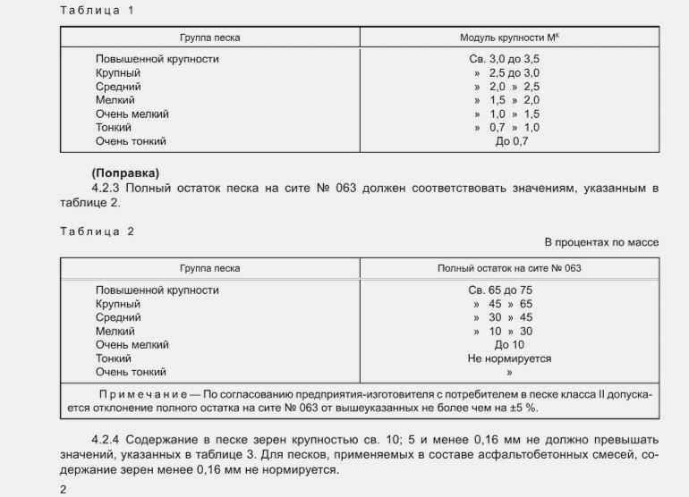
Зерновой состав песка, % (прошло через сито с отверстиями, мм) |  |  |  |  |  |  |  |  |  | Пробный № 1 "Гравийный завод" от 13/03/2024 Испытано 14/03/24г.

Наименование остатков (частные, полные) | 10.0 | 5.0 | 2.5 | 1.25 | 0.63 | 0.315 | 0.16 | <0,16

1 | 2 | 3 | 4 | 5 | 6 | 7 | 8 | 9

ч.о., гр | 1.64 | 107.19 | 112.15 | 59.33 | 77.45 | 311.17 | 404.81 | 35.09
ч.о., % | 0.08 | 5.53 | 11.22 | 5.93 | 7.75 | 31.12 | 40.48 | 3.51 | Мк- модуль крупности
п.о., % |  |  | 11.22 | 17.15 | 24.89 | 56.01 | 96.49 | 100.00 | Мк= | 2.06
 |  |  |  |  |  |  |  |  | Песок средний
Обозначение:
ч.о., % - частный остаток
п.о., % - полный остаток

Зерновой состав песка, % (прошло через сито с отверстиями, мм) |  |  |  |  |  |  |  |  |  | Пробный № 2 "Гравийный завод" от 13/03/2024 Испытано 14/03/24г.

Наименование остатков (частные, полные) | 10.0 | 5.0 | 2.5 | 1.25 | 0.63 | 0.315 | 0.16 | <0,16

1 | 2 | 3 | 4 | 5 | 6 | 7 | 8 | 9

ч.о., гр | 0 | 43.68 | 199.17 | 136.41 | 167.56 | 323.94 | 162.65 | 10.27
ч.о., % | 0.00 | 2.46 | 19.92 | 13.64 | 16.76 | 32.39 | 16.27 | 1.03 | Мк- модуль крупности
п.о., % |  |  | 19.92 | 33.56 | 50.31 | 82.71 | 98.97 | 100.00 | Мк= | 2.85
 |  |  |  |  |  |  |  |  | Песок крупный
Обозначение:
ч.о., % - частный остаток
п.о., % - полный остаток

Зерновой состав песка, % (прошло через сито с отверстиями, мм) |  |  |  |  |  |  |  |  |  | Пробный № 3 "Гравийный завод" от 13/03/2024 Испытано 14/03/24г.

Наименование остатков (частные, полные) | 10.0 | 5.0 | 2.5 | 1.25 | 0.63 | 0.315 | 0.16 | <0,16

1 | 2 | 3 | 4 | 5 | 6 | 7 | 8 | 9

ч.о., гр | 41.63 | 81.86 | 25.34 | 10.63 | 34.5 | 509.25 | 416.47 | 3.81
ч.о., % | 1.39 | 2.73 | 2.53 | 1.06 | 3.45 | 50.93 | 41.65 | 0.38 | Мк- модуль крупности
п.о., % |  |  | 2.53 | 3.60 | 7.05 | 57.97 | 99.62 | 100.00 | Мк= | 1.71
 |  |  |  |  |  |  |  |  | Песок мелкий
Обозначение:
ч.о., % - частный остаток
п.о., % - полный остаток

Зерновой состав песка, % (прошло через сито с отверстиями, мм) |  |  |  |  |  |  |  |  |  | Пробный № 4 "Гравийный завод" от 13/03/2024 Испытано 14/03/24г.

Наименование остатков (частные, полные) | 10.0 | 5.0 | 2.5 | 1.25 | 0.63 | 0.315 | 0.16 | <0,16

1 | 2 | 3 | 4 | 5 | 6 | 7 | 8 | 9

ч.о., гр | 7.48 | 90.23 | 70.73 | 35.76 | 64.28 | 296.33 | 485.55 | 47.35
ч.о., % | 0.37 | 4.51 | 7.07 | 3.58 | 6.43 | 29.63 | 48.56 | 4.74 | Мк- модуль крупности
п.о., % |  |  | 7.07 | 10.65 | 17.08 | 46.71 | 95.27 | 100.00 | Мк= | 1.77
 |  |  |  |  |  |  |  |  | Песок мелкий
Обозначение:
ч.о., % - частный остаток
п.о., % - полный остаток

